Hoja1
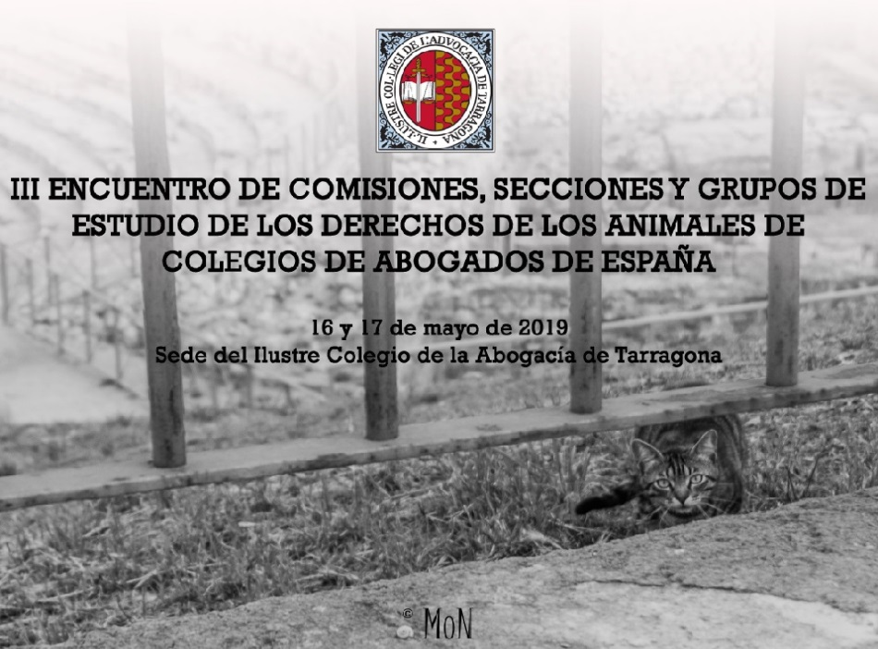

III ENCUENTRO DE SECCIONES, COMISIONES Y GRUPOS DE ESTUDIO DE LOS DERECHOS ANIMALES DE LOS COLEGIOS DE ABOGADOS DE ESPAÑA
Boletín de inscripción

Nombre:
Apellidos:
Dirección:
Teléfono:
Correo electrónico:
Colegio de Abogados:

Para una mejor organización, necesitamos confirmar las siguientes reservas:

Viernes 17 de mayo: Comida en La Martí (Precio 15€ aprox.):

 | Confirmación:
 | Tipo de menú:

Viernes 17 de mayo: Cena en El Vergel (precio 20€ aprox.):

 | Confirmación:

Sábado 18 de mayo: Actividad cultural gratuita: Visita guiada a la Tarraco Romana

 | Confirmación:

